Накладная-№3
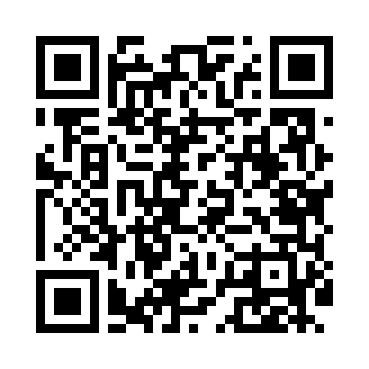
Номер товарно-транспортной накладной: |  |  | Торговый представитель: Kamol aka
Поставщик: Toshkent falcon fly 2 |  |  | Телефон торгового представителя: +998979626299
Дата отгрузки: 21.12.2025 |  |  | Контрагент: Azam aka Namangan
Дата консигнации: |  |  | Адрес:
Доставщик: |  |  | Телефон:
Телефон доставщика:
Время заказа: 21.12.2025 08:34:52
№ | Штрих-код | Название товаров (работ,услуг) | Количество | Количество в кейсе | Цена | Сумма
 |  |  | 54 |  |  | 100
1 | 6915646559383 | Пластмасса коса 6"A6659 15.1x15.1x7.2cm DB-59 -38 | 50 | 50 шт. | 1.80 | 90
2 | 6988006129410 | Пластмассовый столовый поднос 803AT, 43,5×30 см, XP-35-20 | 4 | 4 шт. | 2.50 | 10
Итого: 100$|->UZS: 1,250,000.00

